7.12
账号 | 角色 | 所属平台 | 是否必现 | 问题描述 | 问题截图 | 预期结果 | 优先级
 | 等候室主持人 | 面试培训系统 | 是 | 面试房间管理中等候室主持人无小班课，故无法筛选出小班课运维 | 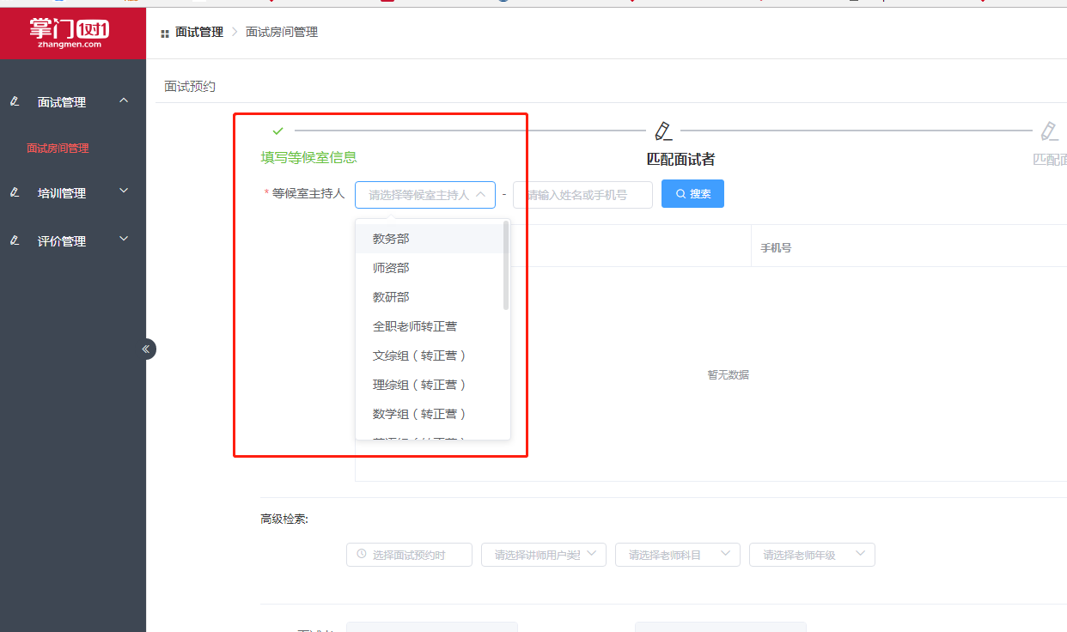 |  | 急 | 客户端-培训管理 | 否 | 等候室主持人
 | 等候室主持人 | 面试培训系统 | 是 | 面试官科目没有记录下来 | 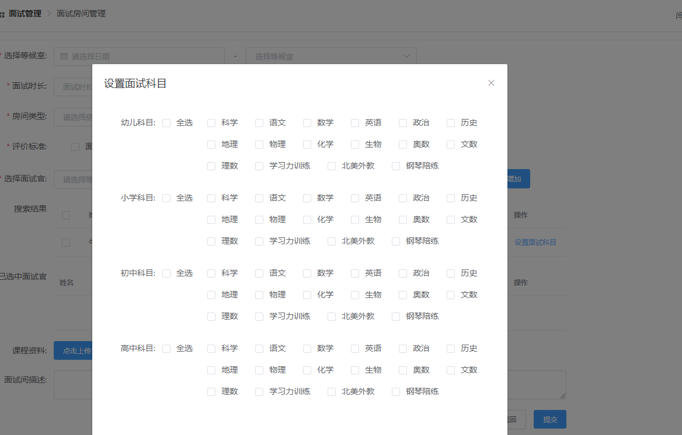 |  | 急 | 招师工作台 |  | 培训师
 | 等候室主持人 | 面试培训系统 | 是 | 等候室不可以取消，需要前面的等候室结束，才可以创建新的等候室 |  |  | 急 | 面试培训系统 |  | 受训人
18964074626 | 面试官 | 客户端-面试管理 | 否 | 面试官视频只能看到一半 | 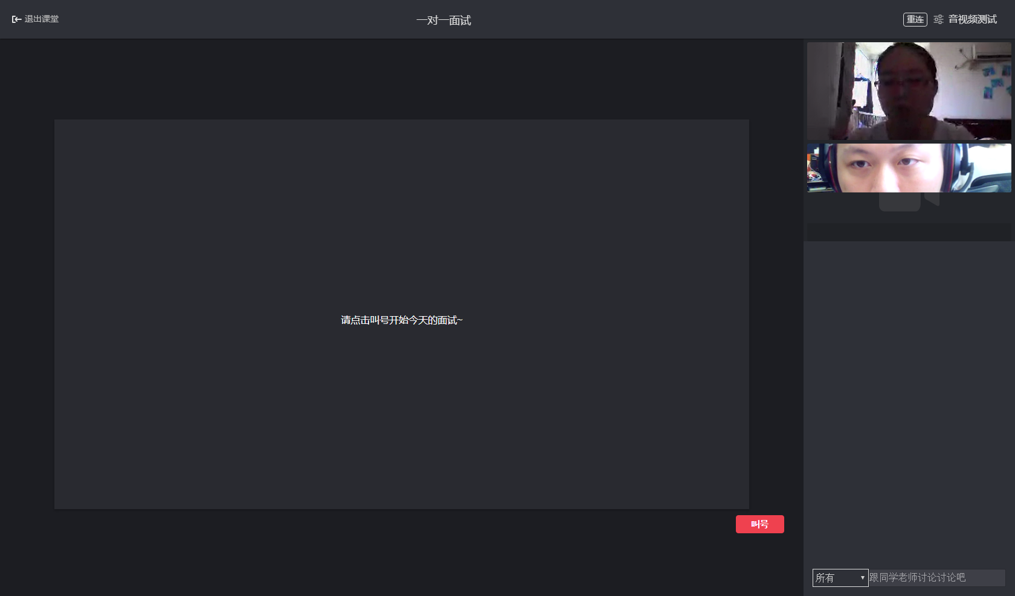
18964074626 | 面试官 | 客户端-面试管理 | 否 | 面试者上传课件非常缓慢，时长3分钟，并表示面试者方面看到了进度105%的字样
何飞 | 面试官 | 客户端-面试管理 | 否 | 账号登录进去后显示无匹配面试者 |  | 新老电话号码原因，新号码没有和OA匹配
18964074626 | 面试官 | 客户端-面试管理 | 是 | 面试过程中，能否关闭面试官的声音及面试官视频（新需求） |  |  |  | 客户端-面试管理 | 是 | 面试官
夏玉婷 | 面试官 | 客户端-面试管理 | 否 | （语文）第一个面试者评价时若不是全部提交则无法提交；第二位不填写可以正常提交；第三位面试者时又是必选全部填写完才可以提交 | 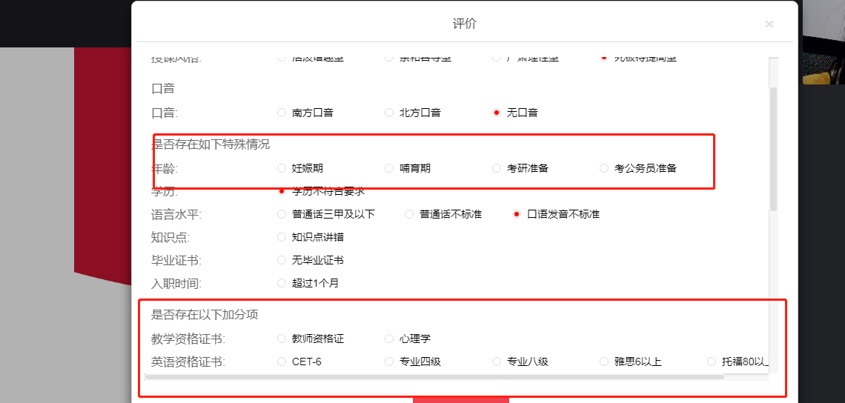 | 其他学科没有类似情况反馈
 |  |  |  |  |  |  |  |  |  | 招师专员

7.13
账号 | 角色 | 所属平台 | 是否必现 | 问题描述 | 问题截图 | 预期结果 | 优先级
 | 面试者 | 面试培训系统 | 否 | 起初看不到签到题，需退出重进，重连效果不好
 | 面试官 | 面试培训系统 | 否 | 当前排队和正在面试无上下拖动条 | 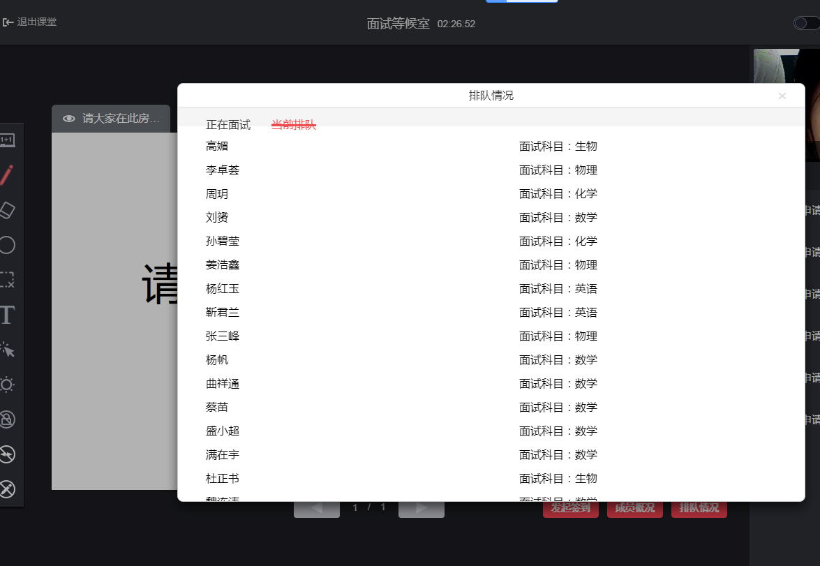 |  | 急
 | 面试官 | 面试培训系统 | 是 | 新增面试官时再选科目无学段全选功能
 |  | 面试培训系统 | 是 | 打字后自动调整至中间，别人打字也跳转
 | 面试官 | 面试培训系统 | 是 | 不同步问题：1.签到后退出可以重新进入等候室叫号。但是放弃状态不行。2.设备有问题退出了，在排队里还有这个人。面试人数里没有~ | 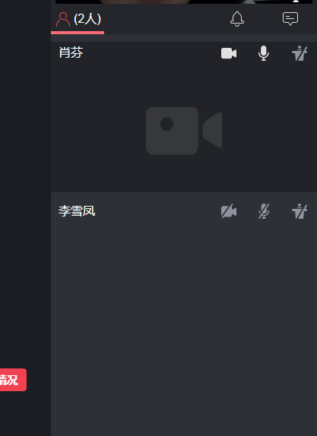
 | 面试官 | 面试培训系统 | 是 | 小班课无法新增面试官，因为无法配置学前语文等 |  |  | 急
 | 面试官 | 面试培训系统 | 是 | 新增可以关闭摄像头的功能
 | 面试官 | 面试培训系统 | 是 | 音频测试按钮无作用

7.14
账号 | 角色 | 所属平台 | 是否必现 | 问题描述 | 问题截图 | 预期结果 | 优先级
 | 面试者 | 面试培训系统 | 是 | 很多老师签到答题不了，人多（20人左右时）退出重进都签到不了，之后陆陆续续可以了~17603921416赵国霞~18428352290郑艳 | 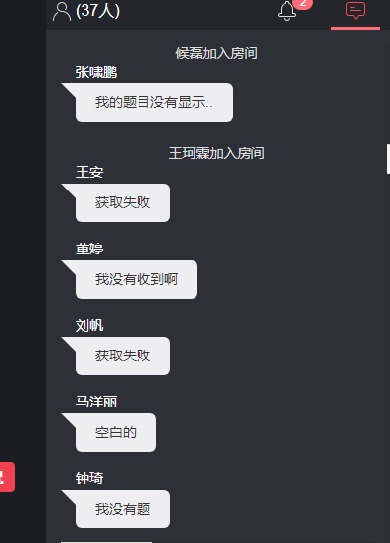 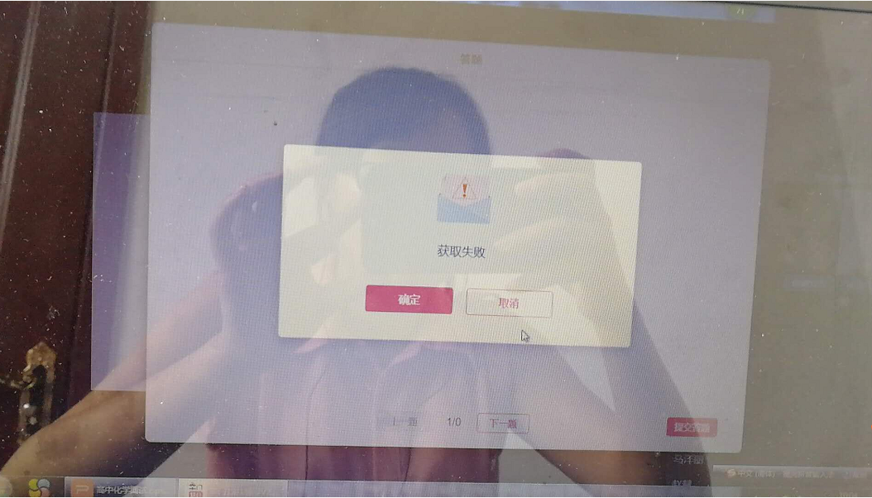 |  | 急
 | 面试者 | 面试培训系统 | 否 | 其他人正常在面试中，一位显示已结束 | 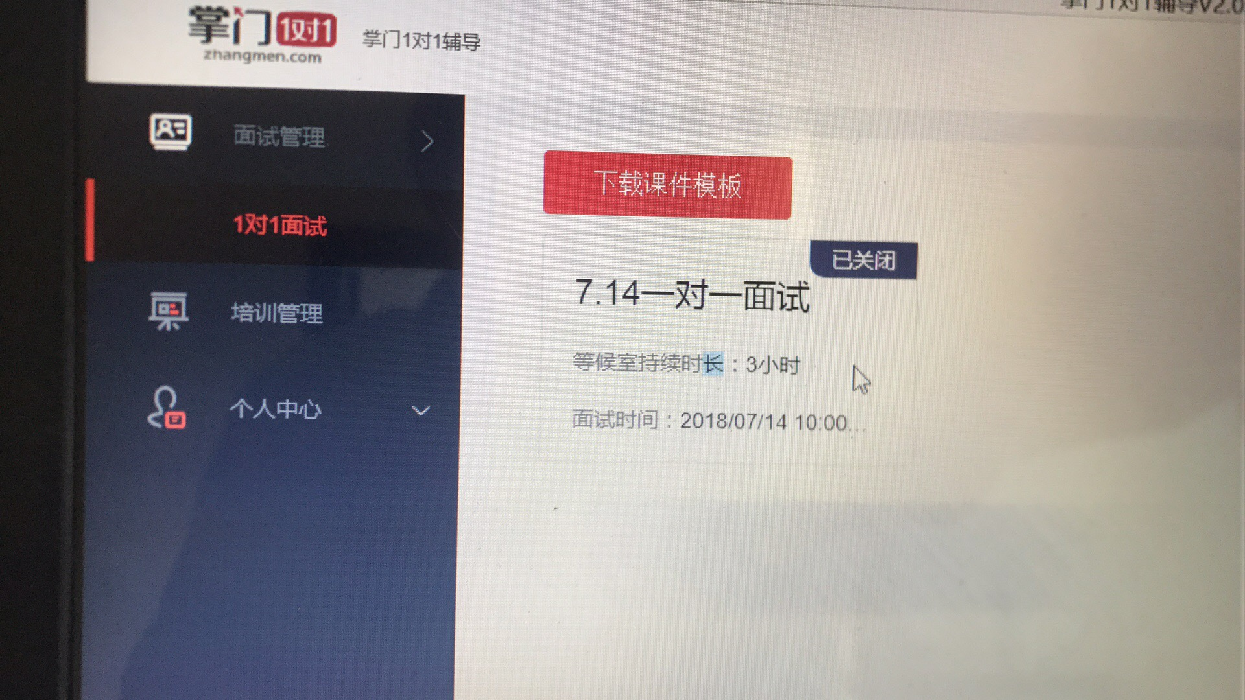 |  | 需排查
 | 面试官 | 面试培训系统 | 否 | 叫了一个老师，他不进来，我还不能放弃他，显示是否确认放弃，还显示放弃失败，面试官需退出课堂，给他填写评价~操作（待二面）才不会影响面试者之后面试~ |  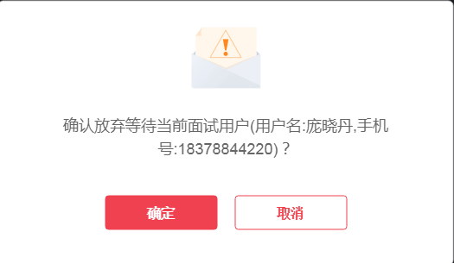 |  | 急
18516303113 | 面试官 | 面试培训系统 | 否 | 面试者翻页，我这边不跟着翻页 |  |  | 需排查
13304963650 | 等候室主持人 | 面试培训系统 | 是 | 此处需要滑动条 | 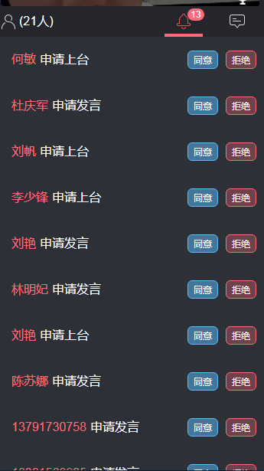 |  | 新增
13215748899 | 面试者 | 面试培训系统 | 否 | 这位老师反馈在面试房间看不到面试官~ 并且语音打字都没有反馈~ | 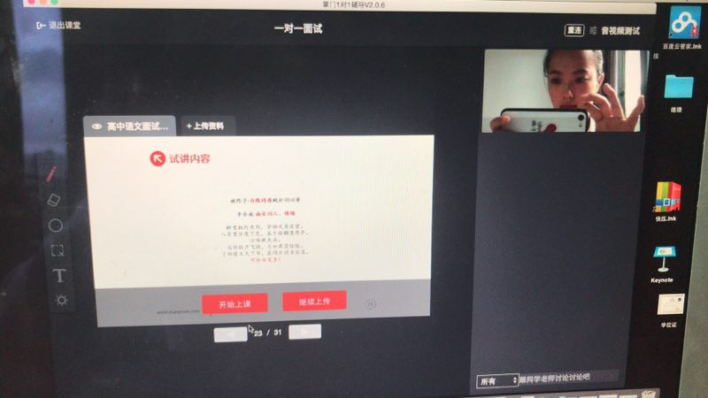 |  | 不清楚原因
18964074626 | 面试官 | 面试培训系统 | 否 | 若是客户端请提供版本号&电脑系统：通用客户端2.0.7/Win7 问题描述：API服务调用系统异常 | 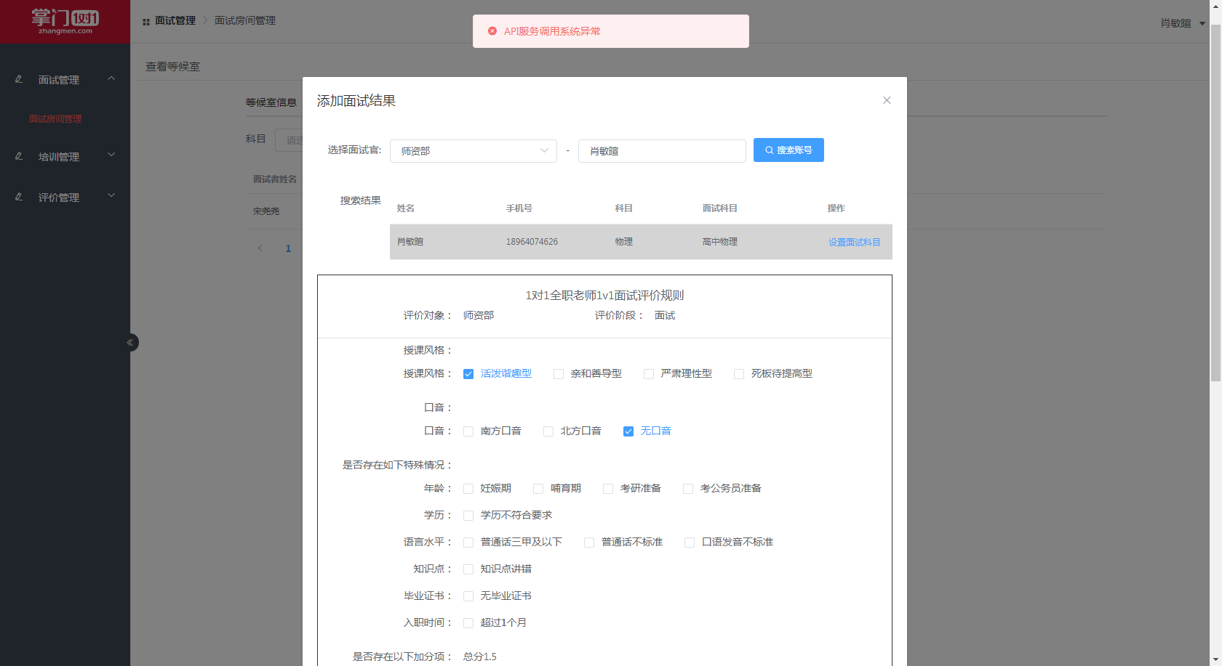 |  | 需排查
15102137409 | 面试官 | 面试培训系统 | 否 | 在老客户端面试的人，在面试管理中操作结果显示在1对1面试房间中已被操作结果(面试者老师应是13号签到过，之后退出的) | 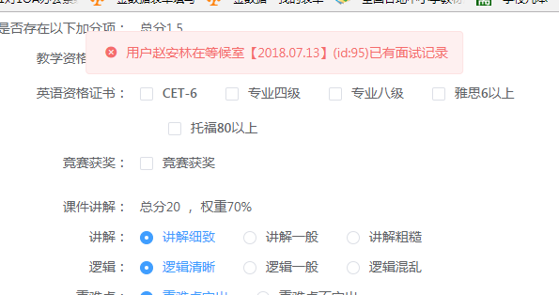 |  | 不明原因
15102137409 | 面试官 | 面试培训系统 | 否 | 无法找到对应老师 两次 |  |  | 急
18516303113 | 李璐 | 面试培训系统 | 否 | 补录系统出现异常 | 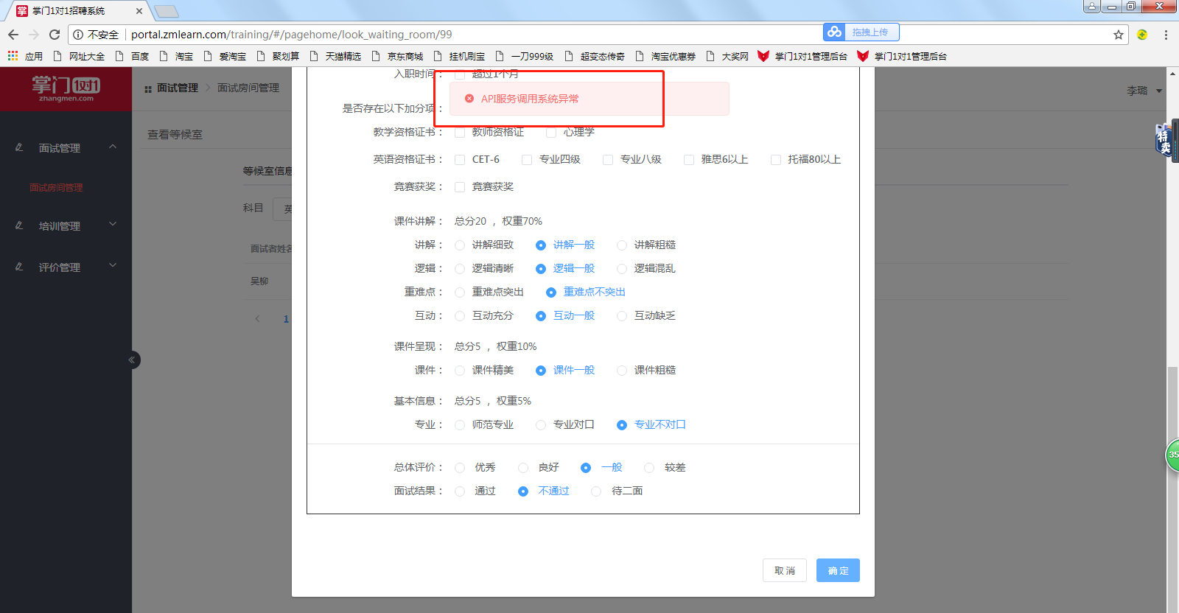 |  | 急
18516303113 | 李璐 | 面试培训系统 | 否 | 面试培训后台仍然操作不了，部分同事可以 |  |  | 急
 |  | 招师老师 | 否 | 电脑提示“已停止工作”的反馈比较多 | 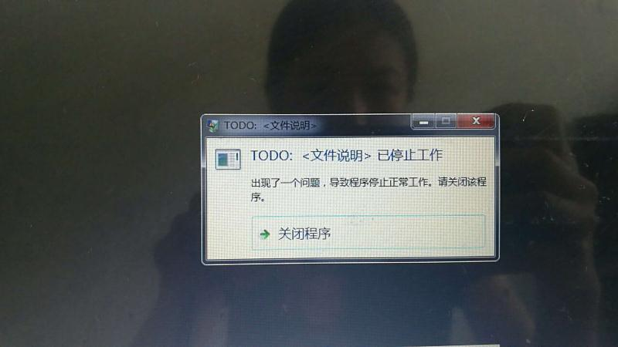 |  | 需排查

